Sheet1
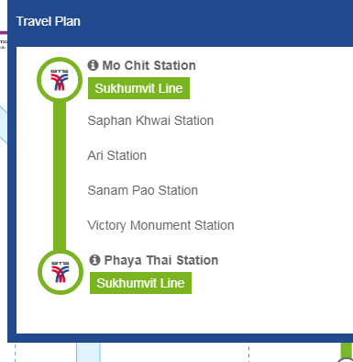
Berangkat dai CGK tangerang 16 Feb 2019 pukul 07:15 berangkat
 | 2020-02-16
1 | opsi pertama naik damri di gambir start jam 03.00 (@Rp 100.000)
 | Terminal 2F SoeHat Air Asia International
2 | Naik Gocar?
Tiba di Don Mueang pukul 10.55, ke White Palace dulu naruh koper titipin receptionist, karena checkin jam 14.00,syukur2 bisa sebelum
 | 2020-02-16
1 | Akses Don Mueang ke Pratunam Bangkok, naik taxi Bandara maxnya 300 Baht + 50 Baht (Charge Bandara) = 350 Baht ~ Rp.157.100 (Belum TOL)
2 | Akses Don Mueang ke Phayatai BTS Station (539m dari Hotel) Bus AC no.538 max 23 Baht x2 = 26 Baht ~ 12.000
 | akses pencegatan Bus.. Dari pintu keluar jalan ke arah kanan, keluar gerbang bandara, menemukan jalan raya, jalan ke arah pemberhentian bus jangan menyebrang.
3 | Naik Shuttle Bus A1 atau A2 Turun di BTS Mochit @30 Bahtx2 = 60 Baht ~ Rp.13.500
 | From Mo-Chit ke PhayaThai @37 Bahtx2 = 74 Baht ~ Rp.33 500 ngelewatin 5 station , sekitar 10 menit sampai PhayaThai
 | Total opsi ketiga 134 Baht ~60.200
List tujuan Lokasi
 | 2020-02-16
1 | Buat ke Chatuchak naik BTS lagi dari PhayaThai ke BTS Mo Chit, ikutin tulisan buat ke cakuthak 74 Baht (2 prsn) ~ Rp 33.500
2 | Pulang ke PhayaThai lagi 74 Baht (2 prsn) ~ Rp 33.500
3 | ke Platinum Fashion Mall, karena tutup jam 6 sore.
4 | ke Pantip Plaza Deket Platinum Fashion Mall, jalan kaki.
5 | ke Pasar Pratunam deket dari Platinum Fashion Mall
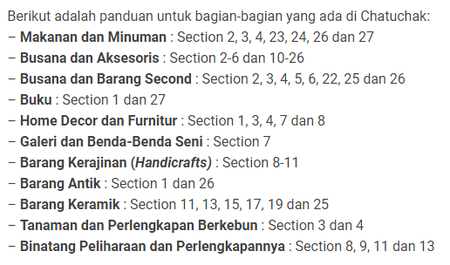
 | 2020-02-17
1 | Kuil Wat Arun, Saphan Taksin ke Tha Thien (N8) @15 Baht x2 = 30 Baht ~ Rp 13.500
2 | Ke Kuil Grand Palace from PhayaThai BTS to BTS Saphan Taksin transit di Siam BTS dulu @ 44 Bahtx2=88 Baht~Rp 39.500 ke
 | Jalan Beberapa langkah ke Sathon Pier (Dermaga) naik Chao Paraya Boat Tha Thien(N8) to Ta Chang (N9) ) @4 Baht x 2=8 Baht ~ Rp 3.600
 | Masuk ke Grand Palace lumayan Mahal @500 Baht ~ Rp 225.000
3 | Ke Kuil Wat Pho, jalan kaki dari Grand Palace, tiket masuk @100Baht~Rp 45.000
 | Tiket Masuk Wat Arun @50 Bahtx2=100 Baht~ Rp 45.000
5 | Pulang ke Saphan Taksin BTS max @15 Baht x2 = 30 Baht ~ Rp 13.500
7 | Asiatique, deket Saphan Taksin BTS, naik perahu grastis ke RiverFront Cuma sampai jam 11 malam.
6 | Saphan Taksin BTS to PhayaThai BTS, Transit dulu ke BTS Siam, @ 44 Bahtx2=88 Baht~Rp 39.500
 | 2020-02-18
1 | Ke Chinatown, Jalan ke Bus Stop BTS-Arl Phaya Thai to Old Market Yaowarat, using line 542, max @12 Baht ~ Rp.10.800 x2 = Rp 21.600
 | atau Taxi/Grab max 100 Baht ~Rp 45000
2 | Pulang ke Hotel dengan onkos yang sama dengan berangkat, bis atau taxi
3 | ke MBK Centre, dari BTS PhayaThai ke BTS National Stadium, transit ke siam dulu.. @26 TBHx2= 52 TBH ~ Rp 23.400
4 | Balik lagi ke phaya thai.. Dengan ongkos yang sama.. Blanjain brang barang kalau open po (nindy)
5 | Malam nya ke Rot Fai Market Ratchada.. Naik grab aja karen bingung angkutan umum.. Ongkos belum tau
 | 2020-02-19
1 | Pulangnyanaik grab aja, biar ga terlalu ribet.

Total Ongkos, dluar makan, diluar grab buat ke rot fai market, dan grab diluar phaya Thai ke Bandara per orang
1000 | Baht | IDR 450.000

